Interface
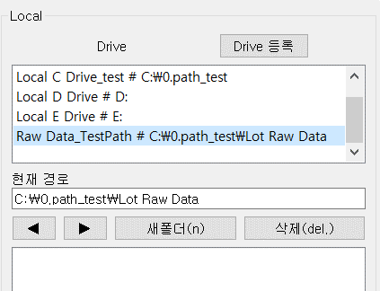
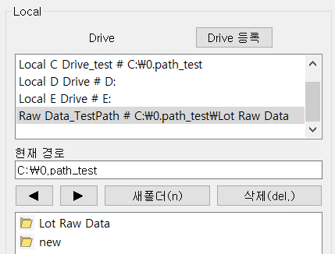
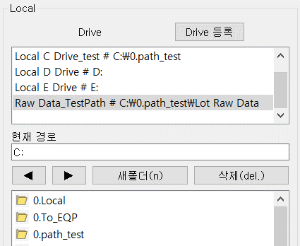
ver 211010_1.0
※ 찾으려는 부분의 매뉴얼은 EQP/Local+Number로 Ctrl+F 검색
ex) EQP GrobBox의 Load Status(3) 매뉴얼 보려면 Ctrl+F → EQP_3 검색

※ 파일 송수신 매뉴얼은 '파일 송수신' Sheet Tap 참고

0. 프로그램 소개
기존 문제점 : 기존 Radmin, SEAM을 통한 설비 ↔ 개인PC 간 Data 송수신시 설비별로 파일 송수신 창을 반복하여 켰다 끄면서 접속해야 하는 번거로움 존재
해결 : 기존 파일 송수신 기능과 모든 설비의 네트워크를 통합하여 하나의 프로그램에서 모든 설비와 개인PC 간 데이터 송수신을 가능하게 하는 프로그램 개발
한계 : Radmin, SEAM 파일 송수신 속도에 비해 느리며, 대용량 파일 송수신에 부적합할 것으로 예상 / 파일 Load 중인 상태를 알기 어려움(매뉴얼 EQP_3 참고)

EQP GroupBox
Local GroupBox
 | <초기화면> |  |  |  |  |  |  |  | <경로 제어 화면>
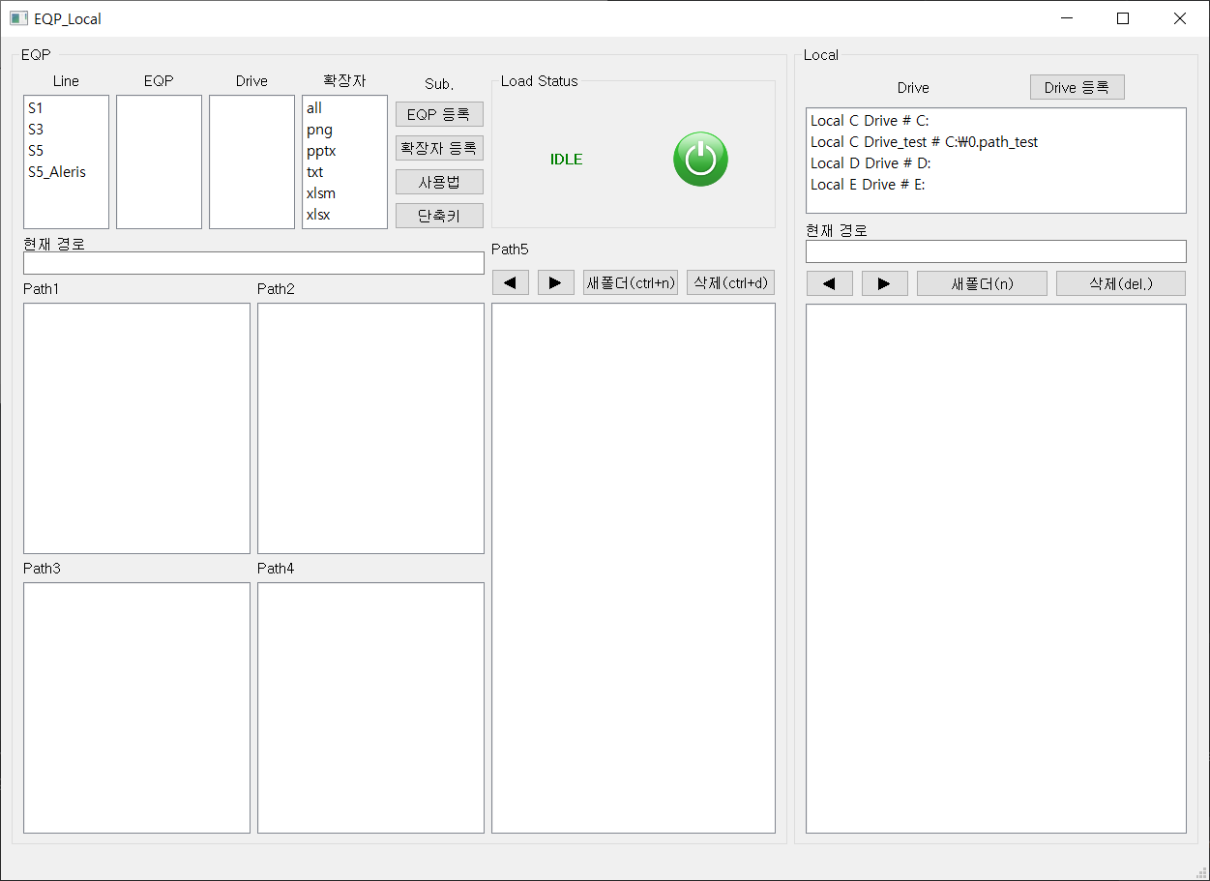
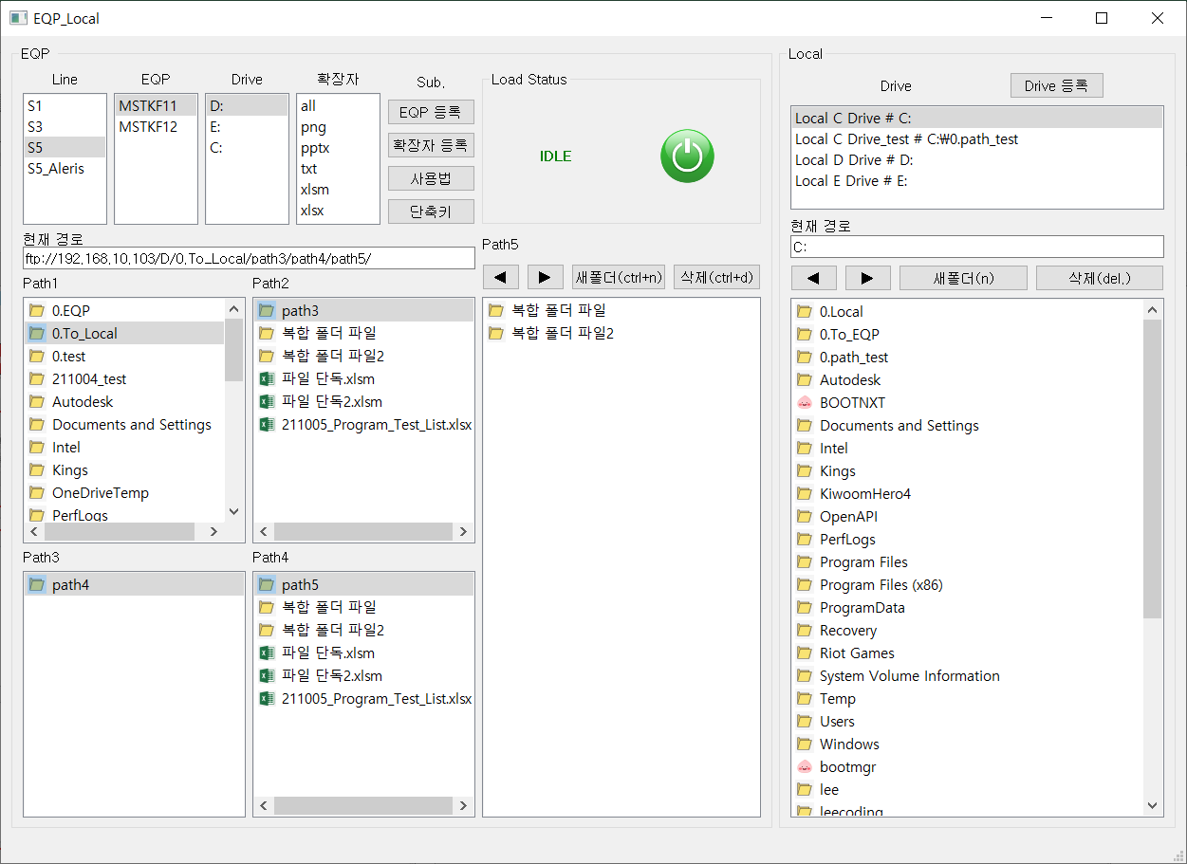
1
2
3
1

2
4
7
4

5
6
3

1
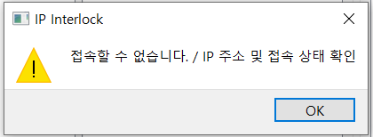
 | EQP_1 | Line - EQP - Drive를 선택하여 설비로 FTP 접속 |  |  |  |  |  |  |  | Interlock
 |  |  |  |  |  |  |  |  |  | 잘못된 IP 또는 설비 PC 이상으로 접속 불가 시 인터락 발생
 | 1. Line - EQP - Drive 순으로 클릭(마우스 왼쪽 클릭)
 | 2. Line - EQP 정보는 'EQP 등록' Push 버튼을 누르면 확인 및 수정 가능
 | 3. Drive는 기본적으로 D, E, C가 있으며 Drive를 선택할 때 FTP에 접속되고 Path1에 파일 리스트 표시됨
 | 4. 잘못된 IP, 잘못된 FTP 계정 정보 등 인터락 존재

 |  |  |  |  |  | EQP → Local 다운 시 파일 확장자 지정
 |  |  |  |  |  | - 미선택 / all 선택 시 확장자 미지정(모든 확장자 파일 가져옴)
 |  |  |  |  |  | - ex. xlsm, txt 선택 시 해당 확장자 파일만 가져옴
 |  |  |  |  |  | - 확장자 정보 등록은 '확장자 등록' Push 버튼 누르면 확인 및 수정 가능

2
 | EQP_2 | EQP, 확장자 설정 및 사용자 매뉴얼 확인
 |  | - Push 버튼을 통해 Open된 txt, xlsx File은 프로그램이 종료되면 자동으로 종료됨, 프로그램이 꺼진 상태에서도 파일을 보려면 exe파일 있는 경로에서 File Open 해야함
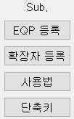
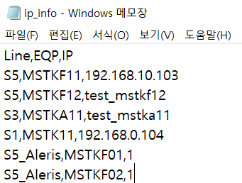
EQP 등록
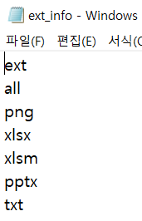
확장자 등록
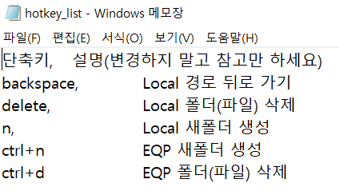
단축키

 |  | EQP 등록 |  |  |  |  | EQP 등록 |  |  |  | 사용법 |  |  | 단축키
 |  | - EQP GroupBox에 표시되는 Line-EQP-IP 정보 등록 |  |  |  |  | - 다운로드 할 때 Filter할 확장자 등록 |  |  |  | - 이 엑셀 시트(manual.xlsx) 켜짐 |  |  | - 프로그램 내 설정된 단축키에 대한 설명
 |  | - Line,EQP,IP 와 같은 형식으로 하행 추가 하면 반영됨(정렬할 필요 X) |  |  |  |  | - 맨 위의 행 ext, all 변경하면 안됨 |  |  |  |  |  |  | - 변경 X
 |  | - S5_F1 / S5_Aleris와 같이 Line Group 임의 설정 가능 |  |  |  |  | - 하행 추가 하면 반영됨
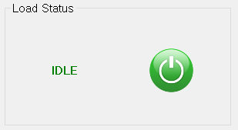
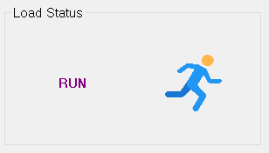
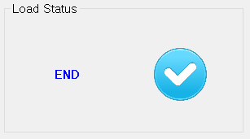

3
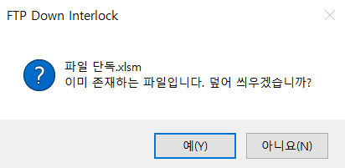
 | EQP_3 | 파일 송수신 시 상태를 나타냄(EQP→Local , Local→EQP 모두 해당)
 |  | - IDLE : 초기상태, Load 후 항목 또는 바탕 클릭하면 IDLE로 바뀜
 |  | - END : 파일 Load가 완료되면 END로 바뀜
 |  | - 중복되는 파일을 다운 중일때만 RUN으로 바뀜
 |  | - 중복되지 않은 파일의 Load가 시작될 때 계속 IDLE 상태를 유지하며 완료가 되어야 END로 바뀜
 |  | - FTP Load 속도가 느리거나 대용량 파일을 Load 시 프로그램 '응답없음' 발생할 수 있는데 Load가 완료되어야 END로 전환
 |  | - 중복되지 않은 파일 Load시에는 RUN 상태를 알 수 없는 한계가 존재

4
 | EQP_4 | EQP 경로 제어 시 현재 경로를 ftp 설비 IP주소와 함께 나타냄

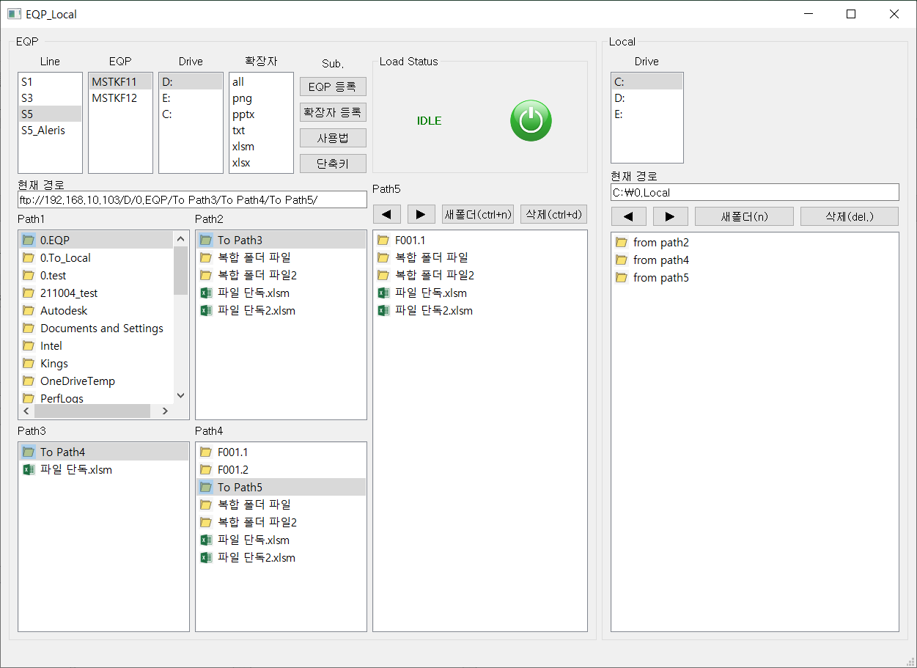
5
 | EQP_5 | path1, path2, path3, path4 경로 제어 영역 |  |  |  |  |  |  |  |  |  |  | 클릭
 |  | - Line - EQP - Drive를 클릭하면 Drive 내 파일 List가 Path1에 표시됨 |  |  |  |  |  |  |  |  |  |  | 더블클릭
 |  | - 폴더를 더블클릭하면 다음 경로의 파일 List가 Path1,2,3,4,5순서로 표시됨
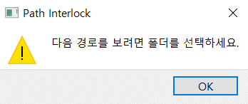
 |  | - 파일을 더블클릭할 경우 인터락 발생

6
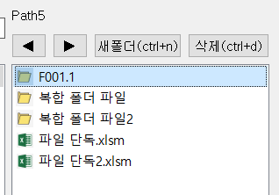
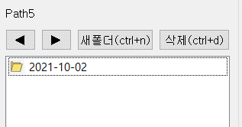
 | EQP_6 | path5 이후의 경로 제어
 |  | - path5에서는 윈도우 탐색창처럼 경로 제어
 |  | - 폴더를 더블클릭하면 다음 경로를 보여줌
 |  | - 바로 위의 ◀, ▶ 버튼은 뒤로가기, 앞으로가기 기능

7
 | EQP_7 | path 제어 부가 기능

 |  |  |  |  |  |  |  | - path5의 경로 뒤로가기, 앞으로가기 기능
 |  |  |  |  |  |  |  | - 최초의 path5 경로 이전으로 뒤로가기 불가(그전의 경로를 보려면 path4 이전 경로로 확인)
 |  | path5 제어 | path1,2,3,4,5 제어
 |  |  |  |  |  |  |  | - path1,2,3,4,5에서 모두 기능
 |  |  |  |  |  |  |  | - 마지막으로 선택된 path 경로에서 동작함 *

 |  |  |  |  | ex1) Path3 활성화 상태에서 새폴더 눌렀을 때 → Path3에 New_folder 생성
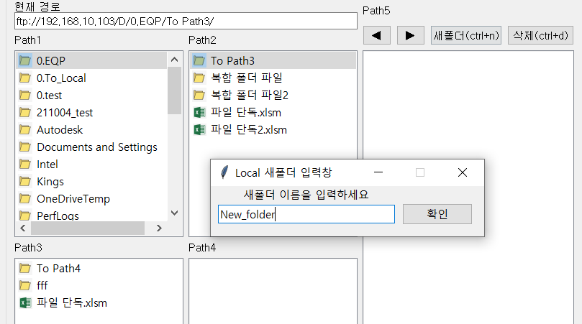
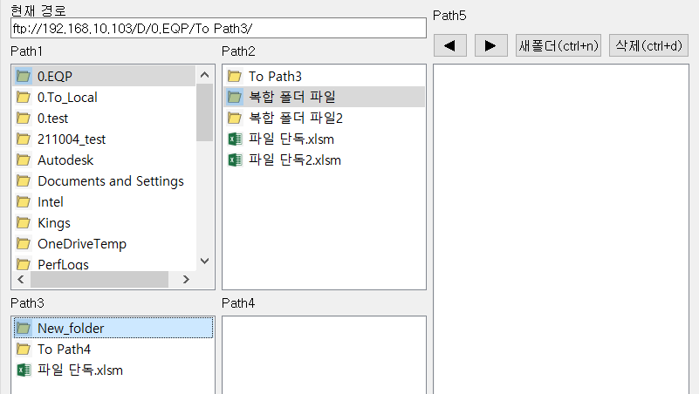

 |  |  |  |  | ex2) Path3 활성화 상태에서 Path3의 New_folder 삭제(복수 선택 가능) |  |  |  |  |  |  | ex3) Path3 활성화 상태에서 Path2의 파일 단독.xlsm 삭제
 |  |  |  |  | → Path3의 New_folder 선택 후 삭제 버튼 클릭 |  |  |  |  |  |  | → Path3 활성화 상태에서 Path2 파일(폴더) 삭제 불가
 |  |  |  |  | → Path3에서 아무것도 선택하지 않고 삭제 누르면 아래 인터락 발생 |  |  |  |  |  |  | → Path3 활성화 상태에서 Path2 파일 선택 후 삭제 눌러도 Path2 아이템이 아닌 Path3 아이템이 삭제됨 : 파일 삭제는 무조건 현재 활성화경로 기준
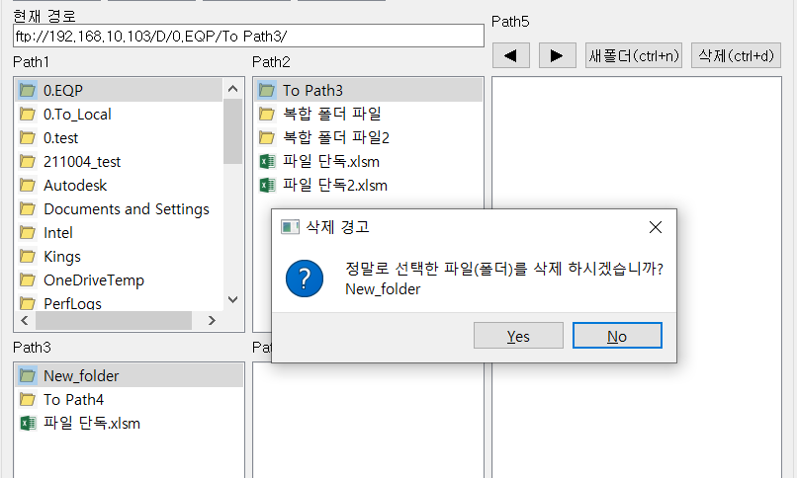
 |  |  |  |  |  |  |  |  |  |  |  | → 반드시 삭제하려는 파일(폴더)가 있는 Path를 활성화한 다음 삭제해야 함
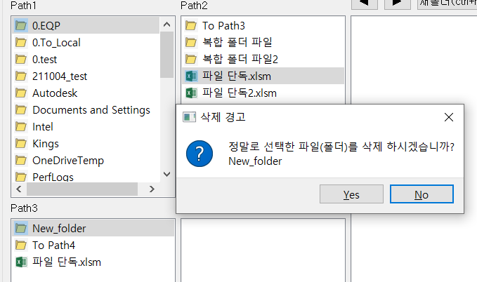

Path3 활성화 상태로 Path2의 파일 단독.xlsm 선택 후 삭제 눌러도 Path3의 선택된 파일을 삭제하는 것으로 인식

삭제 아이템 미선택 인터락

1
 | Local_1 | 내 PC에서 경로를 제어할 Path 선택
 |  | - 등록된 Drive Path가 표시됨
 |  | - 제어하려는 Drive Path를 클릭하면 하단에 파일 리스트 표시
 |  | - 'Drive 등록' Push 버튼 눌러서 상단 Naming Rule에 맞게 사용자 정의 Path 추가

 |  | - ex) C:\0.path_test\Lot Raw Data 를 Raw Data라는 Name으로 Path에 추가할 때

 |  | 1. 실제 폴더 만들고 경로 복사 |  | 2. Drive 등록 클릭 |  |  |  |  | 3. PathName # (복사한 경로) 추가 & 저장 |  |  |  | 4. 프로그램 종료 후 실행
 |  |  |  |  |  |  |  |  | ※ 반드시 경로 앞에 #으로 구분지어야 함

2
 | Local_2 | 제어하고 있는 Local 경로를 나타냄

3
 | Local_3 | Local Path 영역으로 현재 제어중인 경로의 파일 리스트를 표시
 |  | - 폴더 더블클릭하면 해당 폴더로 이동
 |  | - 파일 더블클릭하면 파일 실행
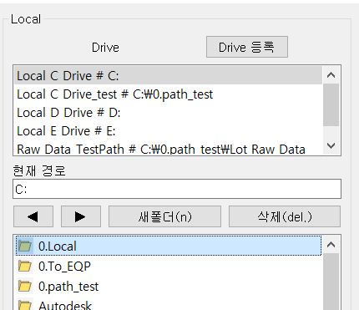

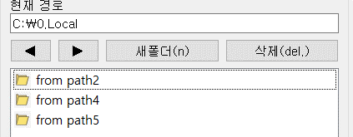

4
 | Local_4 | Local Path 제어 부가 기능
 |  | - 현재 Path 기준 뒤로가기, 앞으로가기, 새폴더, 삭제 기능
 |  | - 뒤로가기의 경우 최대 Drive 경로까지 접근 가능
 |  | - ex) Drive에서 최초로 접근한 Path가 Drive 하위 경로일 때 뒤로가기 누르면 C:로 이동함

설정
List
a. FileZilla FTP 설정 | a. FileZilla FTP 설정
b. Listwidget 지원 Icon | - FTP를 이용하여 파일을 송수신하므로 접속하려는 설비 PC에 FTP 설정 필요 : FileZilla Server 설정

 | 0. 파이썬 프로그램에서 접속하고 있는 FTP ID / PW List
 | → FileZilla Server에 해당 계정 설정되어 있어야 프로그램 사용 가능
 | Drive | ID | PW
 | C | LS_C | LS_C
 | D | LS_D | LS_D
 | E | LS_E | LS_E

 | ※ 이하 FileZilla Server 설정 방법
 | 1. 설비 오른쪽 아래 트레이에서 FileZilla 아이콘 더블클릭 |  |  | 2. Edit → User 또는 아래 사람 그림 클릭

 | 3. Add → 계정명 입력 후 OK → Password 입력
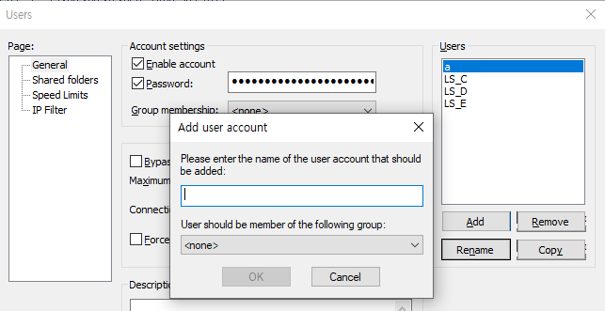
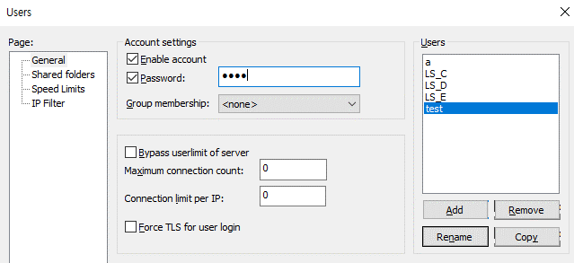

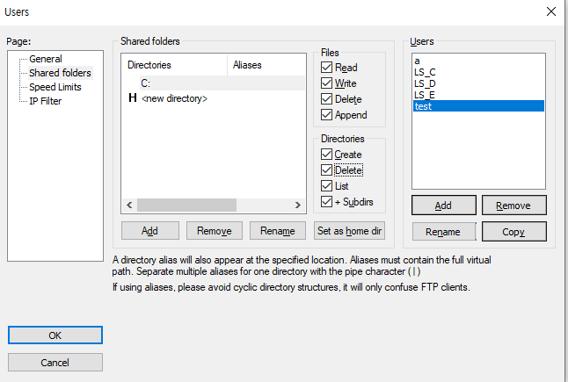
 | 4. Shared folders → Users 선택 → Add → Path 선택 → Files, Directories 권한 All Check
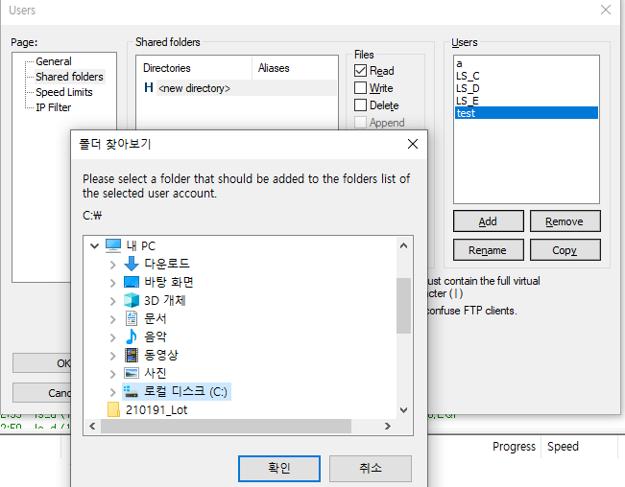
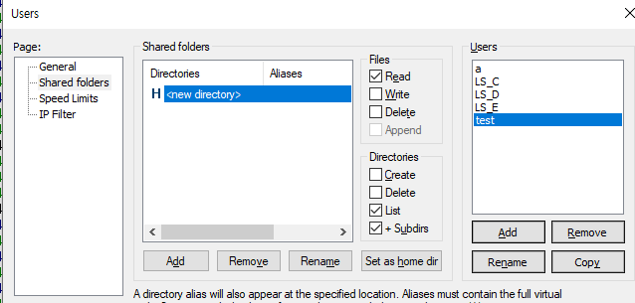

 | b. Listwidget 지원 Icon
 | Type(확장자) | Icon
 | folder
 | xls
 | txt
 | py
 | ppt
 | pdf
 | gif
 | jpeg
 | jpg
 | tif
 | bmp

